Detalhamento_Avarias
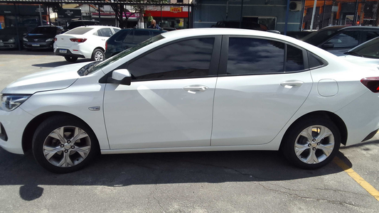
Detalhamento da Cobrança

Cliente | xxxx
Contrato: | xxxx

Placa: | xxxx |  | VALOR TOTAL
Modelo: |  |  | R$875.00
Cor:

1 | Pintura para-choque traseiro | Valor | R$320.00
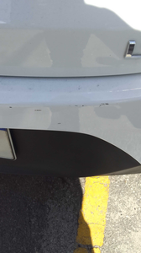

2 | Recuperação e pintura porta traseira direita | Valor | R$420.00
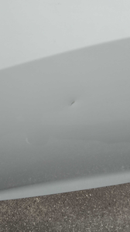

3 | Troca jogo de calotas |  | R$135.00
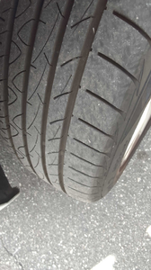

4 | CHECKLIST — Avaria reportada na peça 'parachoque_dianteiro' (REVISAR) |  | R$0.00
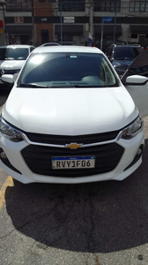

5 | CHECKLIST — Avaria reportada na peça 'paralama_traseiro_direito' (REVISAR) |  | R$0.00
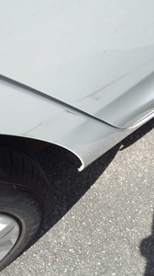

6 | CHECKLIST — Avaria reportada na peça 'porta_dianteira_direita' (REVISAR) |  | R$0.00

